Oyapock


BOLETIM HIDROLÓGICO DIÁRIO DA BACIA TRANSFRONTEIRIÇA DO RIO OIAPOQUE

 |  |  | DE | 2025-09-18 | A | 2025-09-24

 | Vazão (média diária) em m3 / s ; Altura de agua (média diária) em m

Data | Estação
 | Alikoto |  | Saut Chien |  | Camopi (Camp Mokata) |  | Estirao do Cricou |  | Saut Maripa
 | m3/s* | m** | m3/s* | m** | m3/s* | m** | m3/s | m | m3/s* | m**
2025-09-24 |  |  |  |  |  |  | 312.97 | 3.89
2025-09-23 |  | 2.08 |  | 2.03 |  | 1.75 | 322.71 | 3.92 |  | 2.6
2025-09-22 | 114.62 | 2.09 | 66.97 | 2.04 | 198.08 | 1.75 | 328.19 | 3.94 | 356.19 | 2.6
2025-09-21 | 114.79 | 2.09 | 67.09 | 2.04 | 198.4 | 1.75 | 328.42 | 3.94 | 355.38 | 2.6
2025-09-20 | 116.39 | 2.1 | 67.47 | 2.04 | 200.49 | 1.76 | 330.1 | 3.95 | 356.49 | 2.6
2025-09-19 | 118.39 | 2.11 | 69.12 | 2.04 | 203.65 | 1.77 | 331.85 | 3.95 | 359.46 | 2.61
2025-09-18 | 117.06 | 2.1 | 72.03 | 2.06 | 204.05 | 1.77 | 337.88 | 3.97 | 367.99 | 2.63

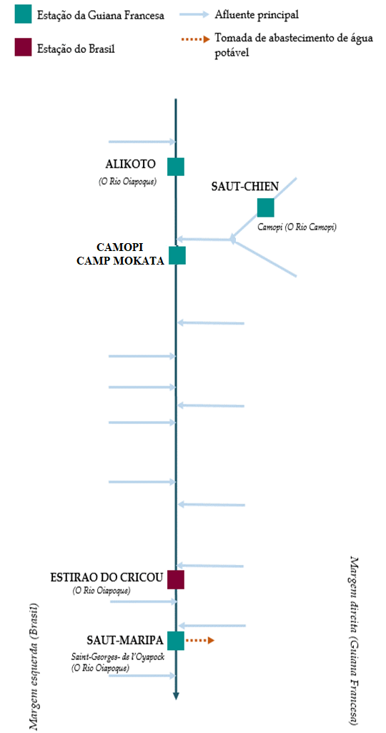
 | Vazão | Altura da água
4/25/2024
4/24/2024 | 777.28 | 3.16
4/23/2024 | 728.99 | 3.1
4/22/2024 | 741.29 | 3.12
4/21/2024 | 749.88 | 3.13
4/20/2024 | 789.89 | 3.18
4/19/2024 | 756 | 3.14

 | Vazão | Altura da água
4/25/2024
4/24/2024 | 235.67 | 2.79
4/23/2024 | 241.61 | 2.83
4/22/2024 | 253.15 | 2.91
4/21/2024 | 280.78 | 3.12
4/20/2024 | 286.07 | 3.16
4/19/2024 | 239.17 | 2.82

 | Vazão | Altura de agua
4/25/2024
4/24/2024 | 982.76 | 2.23
4/23/2024 | 950.8 | 2.18
4/22/2024 | 982.78 | 2.23
4/21/2024 | 1009.12 | 2.27
4/20/2024 | 1041.83 | 2.31
4/19/2024 | 942.11 | 2.16

 | Vazão | Altura da água
4/25/2024
4/24/2024 | 1383.93
4/23/2024 | 1471.02 | 3.93
4/22/2024 | 1533.38 | 3.98
4/21/2024 | 1485.37 | 3.95
4/20/2024 | 1409.38 | 3.88
4/19/2024 | 1178.19 | 3.66

Fonte de dados:
Guiana Francesa : Banque HYDRO gerenciada pelo SCHAPI no âmbito do SIE da França (dados corrigidos) http://www.hydro.eaufrance.fr/
*Fluxo volumétrico médio diário transmitido via Hubeau (https://hubeau.eaufrance.fr/) a partir da base hydro (http://www.hydro.eaufrance.fr/)
**Média diária do nível instantâneo de água (dias com horários UTC) difundida via Hubeau (https://hubeau.eaufrance.fr/) a partir da base hydro (http://www.hydro.eaufrance.fr/)
Brazil: Base de dados HYDROWEB da Agencia Nacional de Aguas e Saneamento Basico (ANA) no quadro do SNIRH do Brasil
http://www.snirh.gov.br/hidroweb/apresentacao
Para qualquer solicitação ou comentário, por favor entre em contato com:
staff-bioplateaux@oieau.fr

